Sheet1
Scene No. | 2
Quest Title | 雷欧的考验
Quest Log | 完成任务
Map No. | 22
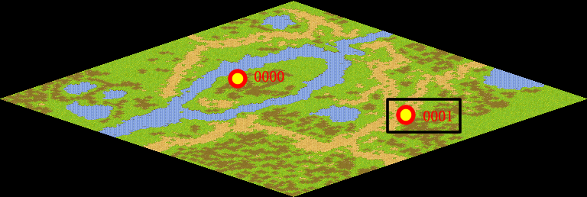
NPC No. | 1
Condition
Dialog | 谢谢你，现在社会和谐多了，马凯也应该放心了。
Select | 1：完成，2：取消
Result | 1 :关闭对话框 消除Qlog-0004-001 , 2 : 关闭对话框

ScriptFile | Qlog-0004-002.scr
 | Q0001-0004-002.scr

